Додаток_2
 |  |  |  |  | Додаток №2 до Запиту 3221SS
 | Форма цінової пропозиції

(Назва Учасника), надає свою пропозицію щодо участі в тендері на закупівлю аварійних наборів для автомобілів.
Відомості про підприємство |  |  | Повне найменування учасника – суб’єкта господарювання
 |  |  | Ідентифікаційний код за ЄДРПОУ або реєстраційний номер облікової картки платника податків
 |  |  | Реквізити (адреса - юридична та фактична, телефон, факс, телефон для контактів, e-mail, розрахунковий рахунок)
Відомості про особу (осіб), які уповноважені представляти інтереси Учасника |  |  | (Прізвище, ім’я, по батькові, посада, контактний телефон).
Супутні вимоги : Постачальник повинен вказати торгову марку продукції, надати фото запропонованого товару та відповідні сертифікати якості. Переможець тендеру зобов'язаний поставити продукцію у відповідності до поданої ним цінової пропозиції без внесення додаткових змін. У разі виникнення будь-яких змін щодо складу набору (зміни ТМ та інше), обов'язково повідомити про це ініціатора закупівлі. У разі виявлення неякісного товару або такого, що не відповідає умовам договору, учасник-переможець зобов’язаний замінити неякісний товар протягом 5 робочих днів з моменту виявлення неякісного товару на якісний без будь-якої додаткової оплати з боку замовника. Товар комплектується в готові набори згідно Додатку 2 та транспортується за адресами згідно Додатку 3 в пакуванні, що унеможливлює пошкодження ТМЦ.
№ п/п | Технічні характеристики та опис |  | ОВ | К-ть | Ціна, за одиницю, (з урахуванням всіх податків і зборів) * | Вартість, грн., (з урахуванням всіх податків і зборів) *

 | Запит** | Пропозиція (вказати модель (торгову марку), виробника, параметри та характеристики продукції, надати фото
1 | 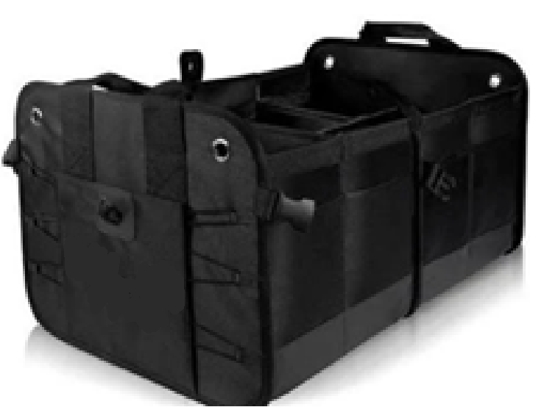 Сумка органайзер в багажник автомобіля Розміри у повністю розгорнутому вигляді – 37х60х32 см. ± 25% При потребі органайзер компактно складається. Матеріал - Поліестер Об`єм - 71 л ± 25% Колір - Чорний Посилені бічні стінки сумки дозволяють перевозити та зберігати важкі та об'ємні предмети. Протиковзкі вставки на дні органайзера для стійкого положення в багажнику Наявність перегородок усередині, які легко збираються. Дно органайзера є тришаровим та водонепроникним. Важливо щоб комплект повністю розміщувався в сумці!!! |  | шт. | 25 |  | 0.00
2 | Трос буксирувальний 5 м 10 т Робоче навантаження: не менше 10т Матеріал - 100% Поліестерова стрічка з чохлом Коефіцієнт запасу міцності 1,5:1 Довжина: не менше 5м Виконання Гак-Скоба |  | шт. | 25 |  | 0.00
3 | Знак аварійної зупинки Матеріал: пластик Зовнішнє оформлення: червоного кольору Катафотні смуги , флуоресцентна поверхня Додатково: Комплектація знак аварійної зупинки, коробка для зберігання. Кількість опорних ніжок - 4 шт. |  | шт. | 25 |  | 0.00
4 | Старт-кабель AA-600-45 600 A 4,5 м Пропускний струм: не менше 600 Довжина кабелю: щонайменше 3.5 м Комплектація: комплект кабелів, сумка на блискавці |  | шт. | 25 |  | 0.00
5 | 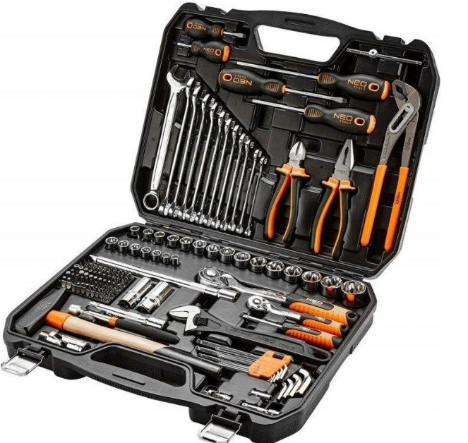 Універсальний набір інструментів Тип: універсальний набір інструментів Загальна кількість інструментів, од: не менше 140 Упаковка: пластиковий кейс Матеріал інструментів: хром-ванадієва сталь Розміри посадочних квадратів, дюйм: 1/4, 1/2 Комплектація Біти, од: не менше (60) Воротки, од: не менше (1) Головки для свічок запалювання, од: не менше (2) Карданні шарніри, од: не менше (2) Ключі з тріскачкою, од: не менше (2) Комбіновані ключі, од: не менше (8) Молотки, од: не менше (1) Викрутки, од: не менше (3) Плоскогубці, од: не менше (1) Кусачки (бокорізи), од: не менше (1) Кліщі сентехнічні, од: не менше (1) Розвідні ключі, од: не менше (1) Торцеві головки, од: не менше (18) Подовжувачі для торцевих головок, од: не менше (2) Шестигранники, од: не менше (6) |  | шт. | 25 |  | 0.00
6 | 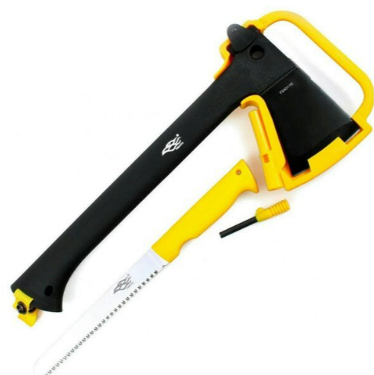 Сокира багатофункціональна Комплектація: Кресало, Пила, Сокира, Чохол Довжина сокири (мм) 347 ± 25% Довжина пилки (мм) 300 ± 25% Довжина кресала (мм) 70 ± 25% Матеріал Нейлон, Сталь Призначення: для кемпінгу, походів, туризму |  | шт. | 25 |  | 0.00
7 | 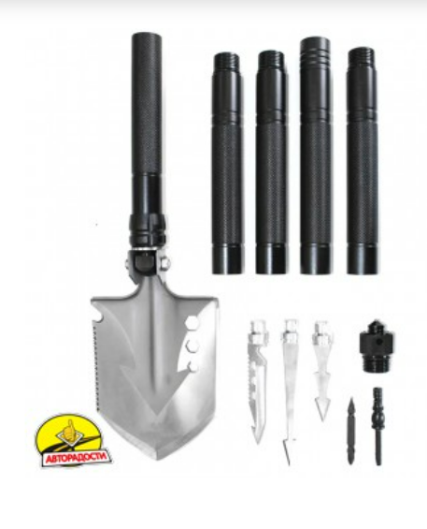 Лопата багатофункціональна Матеріал: сталь та/або алюміній Колір: довільний Довжина: 1180 мм ± 25% Довжина клинка: 122 мм ± 25% Товщина клинка: не менше 5 мм У наборі: лопата, ніж-пила, подовжувач - 4 шт, чохол На чохлі дві додаткові кишені для аксесуарів Зовнішні розміри 38 х 56 х 17 см ± 25% Внутрішні розміри 33,5 х 50 х 8 см ± 25% Вага 3.1 кг ± 25% |  | шт. | 25 |  | 0.00
8 | 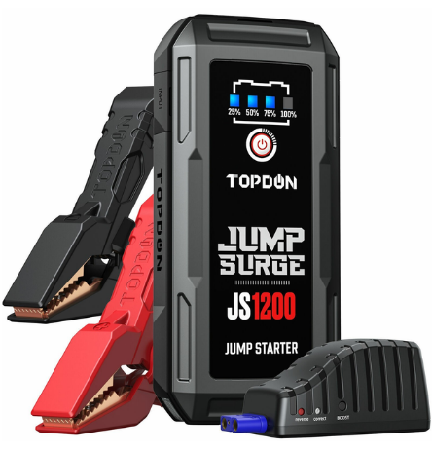 Автономний пусковий пристрій (бустер) Тип-Пуско-зарядні пристрої Особливості- індикатор заряду Напруга заряджання -12 В 1200 А піковий струм для запуску розряджених 12-вольтових акумуляторів за 3 секунди До 20 пусків двигуна на одному заряді Запуск бензинових двигунів об'ємом до 6,5 л та дизельних двигунів об'ємом 4,0 л. Сумісність у різними пристроями автомобілів, вантажівок, мотоциклів, яхт, газонокосарок, пікапів, квадроциклів, позашляховиків, снігоходів та катерів 7 вбудованих захистів від неправильного підключення та іскріння, короткого замикання, перевантаження та ін. Акумулятор ємністю 10 000 мАг Вихід USB A: 5/9/12V Quick Charge 3.0 Вихід USB B: 5V/2A Вхід: Type-C 5V/3A Портативний, легкий та міцний водонепроникний корпус IP64. Бустер із затискачами для акумулятора USB-А/USB-C кабель ( нге менше 0.4 м) Кейс для зберігання та транспортування |  | шт. | 25 |  | 0.00
9 | 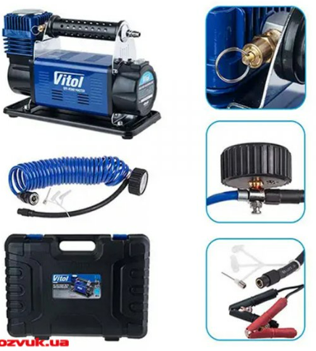 Компресор автомобільний Застосування: для легкового автомобіля Тип компресора: однопоршневий Продуктивність: не менше 150 л/хв Потужність: не менше 500 Вт Максимальний тиск: не менше 10 бар Довжина шланга: не менше 8 м Час безперервної роботи: не менше 30 хв Напруга живлення: 12 В Максимальна сила струму: 45 А Довжина кабелю живлення: не менше 2,5 м Додаткові функції: захист від перевантажень Підключення через: прикурювач 12 В Особливості: із манометром |  | шт. | 25 |  | 0.00
10 | Жилет сигнальний, світловідбивний Характеристики: щільність тканини не менше 120 г / м. кв. Матеріал: поліестер Колір: помаранчевий/жовтий Зі світловидбивною стрічкою Розмір: XL-XXXL |  | шт. | 25 |  | 0.00
11 | Комбінована щітка зі скребком Тип - Щітка Подовжена ручка Довжина 70 см ± 25% |  | шт. | 25 |  | 0.00
12 | Серветка волого зі штучного замшу Вид - Серветка Застосування-Для догляду за автомобілем Матеріал - Штучна замша Розмір - 64 x 40 cm ± 25% |  | шт. | 25 |  | 0.00
13 | Лійка автомобільна Тип - коса Матеріал - пластик Особливості - з фільтром |  | шт. | 25 |  | 0.00
14 | Набір серветок Auto Тип - Ганчірки В комплекті: 3шт Розмір: 30 х 40 см ± 25% Матеріал - Мікрофібра |  | шт. | 25 |  | 0.00
15 | Мультитул Матеріал інструменту: Сталь AISI 420, 440 Інструменти в комплекті: Плоскогубці; Кусачки; Відкривачка; Плоска викрутка; Різець; Плоска викрутка ; Консервний ніж; Плоска викрутка; Напильник; Майстер ніж; Ножиці; Пилка; Заправна голка; Хрестова викрутка Чохол у комплекті |  | шт. | 25 |  | 0.00
Всього вартість пропозиції, грн* |  |  |  |  | 0.00
* Товариство Червоного Хреста України є громадською неприбутковою організацією і просить надати максимальні знижки на товар, вказаний у ціновій пропозиції.
** Закупівля відбувається одним лотом

Умови оплати: _________________ (прописати)
Термін доставки та монтажу з дати підписання договору: _________________ (календарних днів, прописати)

Примітка: вартість одиниці продукції та загальну вартість пропозиції потрібно заповнювати у гривнях, зазначаючи цифрове значення, яке має не більше двох знаків після коми.
Ми погоджуємось, що всі витрати, пов’язані з доставкою товару, завантажувально-розвантажувальними роботами здійснюються за рахунок Постачальника за наданою адресою відповідно до розподілу, вказаного у Додатку №3.
Ми ознайомлені та погоджуємося з Умовами типового Договору ТЧХУ (Додаток №3 до Запиту).
Ми погоджуємося з умовами, що Замовник має право розділити дану закупівлю між декількома постачальниками за умови наявності більш вигідних умов на різні позиції.
Ми погоджуємося з умовами, що Ви можете відхилити нашу чи всі надані пропозиції, та розуміємо, що Ви не обмежені у прийнятті будь-якої іншої пропозиції з більш вигідними для Вас умовами.
Ми погоджуємось зафіксувати цінову пропозицію протягом 90 календарних днів з моменту подачі
Подаючи свою пропозицію ми підтверджуємо повну комплектацію та відповідність умовам зазначеним в Запиті.
Учасники повинні надсилати цінові пропозиції з підписом і печаткою (за наявності) та окремо у форматі Excel.

 | Керівник організації/ФОП:____________________________ ( ____________________)
 | МП підпис ПІБ

